Chi tiết địa chất
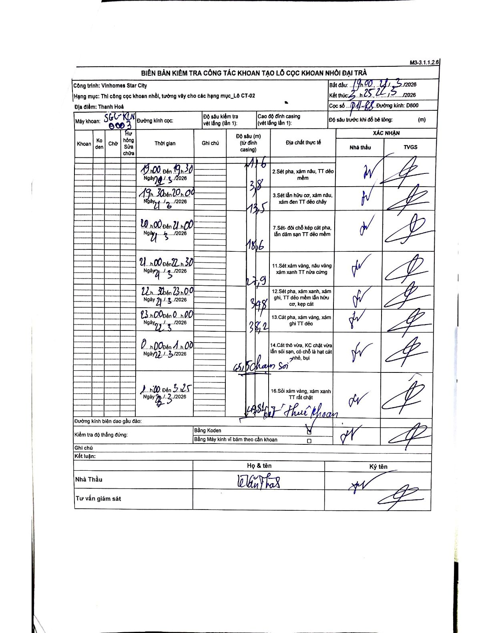
Dự án | Star City Thanh Hóa
Hạng mục | Thi công cọc khoan nhồi, tường vây cho các hạng mục_Lô CT-02
Tên bộ phận | Lô CT-02
Số hiệu cọc | P11-88
Tên Máy khoan | SGC-KCN0003
Đường kính | D800
Bắt đầu thi công | 19:00 21/03/2026
Kết thúc thi công | 03:25 22/03/2026

Địa chất TT | Đường kính | Mô tả lớp thiết kế | Từ (h) | Đến (h) | Cao độ từ | Cao độ đến | T.Gian (h) | Dài (m) | V (m/h) | Ghi chú
2 | D800 | Sét pha, xám nâu, TT dẻo mềm | 19:00 21/03/2026 | 19:30 21/03/2026 | -1.6 | -3.8 | 0.5 | 2.2 | 4.4 | Bắt đầu lớp tại độ sâu 1.6m
3 | D800 | Sét lẫn hữu cơ, xám nâu, xám đen TT dẻo chảy | 19:30 21/03/2026 | 20:00 21/03/2026 | -3.8 | -13.5 | 0.5 | 9.7 | 19.4
7 | D800 | Sét- đôi chỗ kẹp cát pha, lẫn dăm sạn TT dẻo mềm | 20:00 21/03/2026 | 21:00 21/03/2026 | -13.5 | -18.6 | 1 | 5.1 | 5.1
11 | D800 | Sét xám vàng, nâu vàng xám xanh TT nửa cứng | 21:00 21/03/2026 | 22:30 21/03/2026 | -18.6 | -27.9 | 1.5 | 9.3 | 6.2
12 | D800 | Sét pha, xám xanh, xám ghi, TT dẻo mềm lẫn hữu cơ, kẹp cát | 22:30 21/03/2026 | 23:00 21/03/2026 | -27.9 | -34.8 | 0.5 | 6.9 | 13.8
13 | D800 | Cát pha, xám vàng, xám ghi TT dẻo | 23:00 21/03/2026 | 00:00 22/03/2026 | -34.8 | -38.2 | 1 | 3.4 | 3.4
14 | D800 | Cát thô vừa, KC chặt vừa lẫn sỏi sạn, có chỗ là hạt cát nhỏ, bụi | 00:00 22/03/2026 | 01:00 22/03/2026 | -38.2 | -45.1 | 1 | 6.9 | 6.9 | chạm sỏi
16 | D800 | Sỏi xám vàng, xám xanh TT rất chặt | 01:00 22/03/2026 | 03:25 22/03/2026 | -45.1 | -49.8 | 2.42 | 4.7 | 1.94 | kết thúc khoan

ẢNH BIÊN BẢN GỐC

